utm
PEMERINTAH KABUPATEN BLITAR
DINAS PENDIDIKAN DAERAH
UPT SMP NEGERI 1 WATES
Jl. Kenanga 6 Mojorejo - Wates - Blitar Kp. 66194
e-mail :smpn1wateskabblitar@gmail.comTelp. (0342) 6350040

JADWAL UJIAN SEKOLAH UTAMA
UPT SMP NEGERI 1 WATES
TAHUN PELAJARAN 2021-2022

NO | HARI/TGL | WAKTU | MATA PELAJARAN
1 | Senin/09 Mei 2022 | 07.30 - 09.30 | Bahasa Indonesia
 |  | 10.00 - 11.30 | Pendidikan Agama & Budi Pekerti
2 | Selasa/10 Mei 2022 | 07.30 - 09.30 | Matematika
 |  | 10.00 - 11.30 | PPKn
3 | Rabu/11 Mei 2022 | 07.30 - 09.30 | Bahasa Inggris
 |  | 10.00 - 11.30 | Bahasa Daerah
4 | Kamis/12 Mei 2022 | 07.30 - 09.30 | Ilmu Pengetahuan Sosial (IPS)
 |  | 10.00 - 11.30 | PJOK
5 | Jumat/13 Mei 2022 | 07.30 - 09.30 | Ilmu Pengetahuan Alam (IPA)
6 | Selasa/17 Mei 2022 | 07.30 - 09.00 | Prakarya
 |  | 09.30 - 11.00 | Seni Budaya

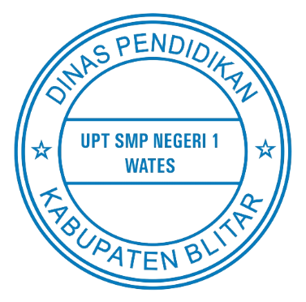
 |  |  | Wates, 09 Mei 2022
 |  |  | Kepala Sekolah

 |  |  | SISWANTO, S.Pd., M.Pd
 |  |  | Pembina Tingkat 1
 |  |  | NIP 19631001 198701 1 001

